11~20
화면레이아웃 | 기능ID | 화면ID | 화면명 | 업무구분 | 전체
 | 3.1.2 | USR_006 | 도서예약목록화면 | 작성자 | 김영광
 | 3.1.3 | USR_007 | 도서신청현황 | 작성일 | 2022.11.14

레이아웃 |  |  |  |  | 설명
 |  |  |  |  | 0 | USR_005(내서재)로 이동
// USR_006 |  |  |  |  | n | 해당 예약번호의 도서를 취소
============================ 도서 예약 현황 ===========================
예약번호 도서번호 예약일 예상반납일 대여상태 저자명 제목
1 32 2022.12.10 2022.12.12 대여중 김민수 자바의 기초
--------------------------------------------------------------------
>> 취소를 원하시면 예약 번호를 입력해주세요
---------------------------------------
>> 입력 (나가기:0) :

 |  |  |  |  | 0 | USR_005(내서재)로 이동
 |  |  |  |  | n | 해당 번호의 신청 취소

화면레이아웃 | 기능ID | 화면ID | 화면명 | 업무구분 | 전체
 | 3.1.4 3.1.4.1 | USR_008 USR_009 | 내건의사항메뉴건의사항수정화면 | 작성자 | 김영광
 |  |  |  | 작성일 | 2022-11-14

레이아웃 |  |  |  |  | 설명
 |  |  |  |  | 0 | USR_005(내 서재)로 이동
 |  |  |  |  | n | COM_011(건의사항 상세보기)로 이동

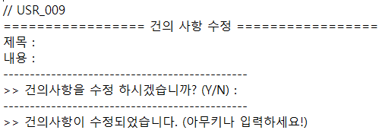

 |  |  |  |  |  | 제목과 내용을 쓰고 Y를 입력하여 건의사항이 수정되고 아무키나 입력하여 COM_011(건의사항 상세보기)로 이동

 |  |  |  |  | Y | COM_011(건의사항 상세 보기)로 이동
 |  |  |  |  | N

화면레이아웃 | 기능ID | 화면ID | 화면명 | 업무구분 | 전체
 | 4 4.1.2 | USR_010 USR_011 | 도서 메뉴 도서 검색 화면 | 작성자 | 김영광
 |  |  |  | 작성일 | 2022-11-14

레이아웃 |  |  |  |  | 설명
 |  |  |  |  | 1 | COM_005(도서목록)로 이동

 |  |  |  |  | 2 | USR_011(도서검색)로 이동

 |  |  |  |  | 3 | USR_014(도서 반납)로 이동

 |  |  |  |  | 4 | USR_001(회원메뉴)로 이동

 |  |  |  |  | 1 | USR_016(도서명 검색)로 이동

 |  |  |  |  | 2 | USR_017(저자명 검색)로 이동

 |  |  |  |  | 3 | USR_0168(출판사로 검색)로 이동

 |  |  |  |  | 4 | USR_010(도서메뉴)로 이동

화면레이아웃 | 기능ID | 화면ID | 화면명 | 업무구분 | 전체
 | 4.1.2 4.1.3 | USR_012 USR_013 | 도서 검색 목록 화면 도서 신청 화면 | 작성자 | 김영광
 |  |  |  | 작성일 | 2022-11-14

레이아웃 |  |  |  |  | 설명
 |  |  |  |  | n | COM_006(도서 상세보기) 로 이동

 |  |  |  |  | 0 | USR_011(도서 검색)로 이동

 |  |  |  |  |  | 검색한 도서가 없을 때 도서 신청이 가능, 도서가 신청 된 후 USR_010로 이동


 |  |  |  |  | 1 | USR_013_1로 이동
 |  |  |  |  | 아무키 | USR_010(도서메뉴)로 이동

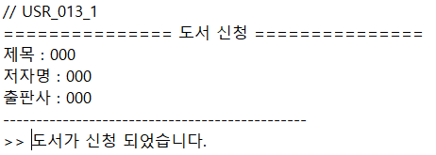
 |  |  |  |  | 2 | USR_010(도서메뉴)로 이동

화면레이아웃 | 기능ID | 화면ID | 화면명 | 업무구분 | 전체
 | 4.1.4 6.1 | USR_014 USR_015 | 도서 반납 화면 건의사항 등록 | 작성자 | 김영광
 |  |  |  | 작성일 | 2022-11-14

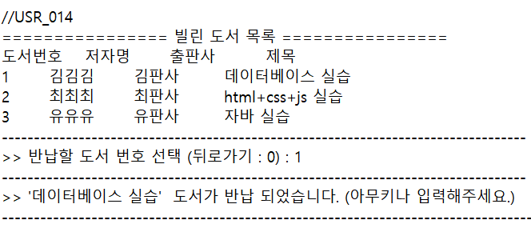
레이아웃 |  |  |  |  | 설명
 |  |  |  |  | n | 해당 번호의 도서를 반납
 |  |  |  |  | 0 | USR_010(도서메뉴)로 이동

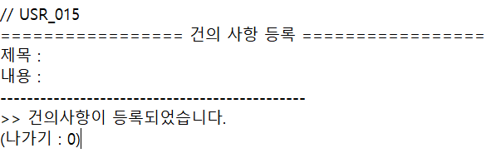
 |  |  |  |  |  | 제목과 내용을 입력받아 건의사항을 등록

 |  |  |  |  | 0 | COM_009(건이사항)로 이동

31~40
화면레이아웃 | 기능ID | 화면ID | 화면명 |  |  |  | 업무구분 | 전체
 | 9.2 | ADM_008 | 도서 등록 |  |  |  | 작성자 | 유범석
 |  |  |  |  |  |  | 작성일 | 2022-11-14

레이아웃 |  |  |  |  |  | 설명
 |  |  |  |  |  | 1 | 신청도서목록(ADM_009)으로 이동
 |  |  |  |  |  | 2 | 신규도서등록(ADM_011)으로 이동
 |  |  |  |  |  | 3 | 도서 관리 메뉴(ADM_005)로 이동
 |  |  |  |  |  |  | 1~3번호가 아닌 다른 번호 입력 시 '잘못된 입력입니다.' 출력 후 도서 등록 (ADM_008) 다시 출력

화면레이아웃 | 기능ID | 화면ID | 화면명 |  |  |  | 업무구분 | 전체
 | 9.2.1 | ADM_009 | 신청 도서 목록 |  |  |  | 작성자 | 유범석
 |  |  |  |  |  |  | 작성일 | 2022-11-14

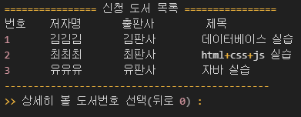
레이아웃 |  |  |  | 설명
 |  |  |  | 신청번호 |  | 신청도서상세정보(ADM_010)로 이동
 |  |  |  | 그 외 입력 |  | 선택한 번호의 목록이 없습니다.' 출력 후 신청 도서 목록(ADM_009) 다시 출력.

 |  |  |  | 0 |  | 도서 등록 메뉴(ADM_008)로 이동

화면레이아웃 | 기능ID | 화면ID | 화면명 |  |  |  | 업무구분 | 전체
 | 9.2.1.1 | ADM_010 | 신청 도서 상세 정보 |  |  |  | 작성자 | 유범석
 |  |  |  |  |  |  | 작성일 | 2022-11-14

레이아웃 |  |  |  |  |  | 설명
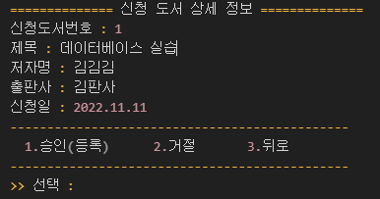 |  |  |  |  |  | 1 | 신청 도서를 도서 테이블에 삽입하고 '등록되었습니다.' 출력 후 신청 도서 목록(ADM_009)으로 이동

 |  |  |  |  |  | 2 | 신청 도서 거절을 도서 신청 테이블에 업데이트하고 '거절되었습니다' 출력 후 신청 도서 목록(ADM_009)으로 이동

 |  |  |  |  |  | 3 | 신청 도서 목록(ADM_009)으로 이동
 |  |  |  |  |  |  | 1~3번호가 아닌 다른 번호 입력 시 '잘못된 입력입니다.' 출력 후 신청 도서 상세 정보(ADM_010) 다시 출력

화면레이아웃 | 기능ID | 화면ID | 화면명 |  |  |  | 업무구분 | 전체
 | 9.2.2 | ADM_011 | 신규 도서 등록 |  |  |  | 작성자 | 유범석
 |  |  |  |  |  |  | 작성일 | 2022-11-14

레이아웃 |  |  |  |  | 설명
 |  |  |  |  | 사용자 입력 |  | 도서의 제목/저자명/출판사를 입력 받음
 |  |  |  |  | 등록 |  | 도서 테이블에 삽입하고 '신규 도서가 등록되었습니다' 출력 후 도서 등록(ADM_008)으로 이동

 |  |  |  |  | 실패 |  | 입력항목중 내용이 없을 경우 '모든 항목을 입력하지 않았습니다' 출력 후 도서 등록(ADM_008)으로 이동

화면레이아웃 | 기능ID | 화면ID | 화면명 |  |  |  | 업무구분 | 전체
 | 10.1.1.1 | ADM_012 | 건의 사항 댓글 등록 |  |  |  | 작성자 | 유범석
 |  |  |  |  |  |  | 작성일 | 2022-11-14

레이아웃 |  |  |  | 설명
 |  |  |  | 사용자 입력 |  | 건의사항 댓글의 제목/내용을 입력 받음
 |  |  |  | 등록 |  | 건의사항 테이블에 업데이트하고 '댓글이 등록되었습니다' 출력 후 건의 사항 목록 (COM_009)으로 이동

 |  |  |  | 실패 |  | 입력항목중 내용이 없을 경우 '모든 항목을 입력하지 않았습니다' 출력 후 건의 사항 목록 (COM_009)으로 이동

화면레이아웃 | 기능ID | 화면ID | 화면명 |  |  |  | 업무구분 | 전체
 | 10.1.1.2 | ADM_013 | 건의 사항 댓글 수정 |  |  |  | 작성자 | 유범석
 |  |  |  |  |  |  | 작성일 | 2022-11-14

레이아웃 |  |  |  | 설명
 |  |  |  | 사용자 입력 |  | 건의사항 댓글의 제목/내용을 입력 받음
 |  |  |  | 등록 |  | 건의사항 테이블에 업데이트하고 '댓글이 수정되었습니다' 출력 후 건의 사항 목록 (COM_009)으로 이동

 |  |  |  | 실패 |  | 입력항목중 내용이 없을 경우 '모든 항목을 입력하지 않았습니다' 출력 후 건의 사항 목록 (COM_009)으로 이동

화면레이아웃 | 기능ID | 화면ID | 화면명 |  |  |  | 업무구분 | 전체
 | 10.1.1.4 | ADM_014 | 건의 사항 확인 체크 |  |  |  | 작성자 | 유범석
 |  |  |  |  |  |  | 작성일 | 2022-11-14

레이아웃 |  |  |  | 설명
 |  |  |  | 1 |  | 건의사항 확인 여부가 false로 되어있을 경우 건의사항 테이블의 확인 여부 업데이트 후 '건의사항을 확인했습니다.' 출력. 아니라면 '이미 확인된 건의사항입니다.' 출력. 출력 후엔 건의 사항 목록(COM_009)으로 이동

 |  |  |  | 2 |  | 건의 사항 상세보기(COM_010)로 이동
 |  |  |  |  |  | 1~2번호가 아닌 다른 번호 입력 시 '잘못된 입력입니다.' 출력 후 도서 등록 (ADM_008) 다시 출력

화면레이아웃 | 기능ID | 화면ID | 화면명 |  |  |  | 업무구분 | 전체
 | 11.1.1.1 | ADM_015 | 공지사항 수정 |  |  |  | 작성자 | 유범석
 |  |  |  |  |  |  | 작성일 | 2022-11-14

레이아웃 |  |  |  | 설명
 |  |  |  | 사용자 입력 |  | 공지사항 댓글의 제목/내용을 입력 받음
 |  |  |  | 등록 |  | 건의사항 테이블에 업데이트하고 '공지사항이 수정되었습니다' 출력 후 공지사항 목록(COM_007)으로 이동

 |  |  |  | 실패 |  | 입력항목중 내용이 없을 경우 '모든 항목을 입력하지 않았습니다' 출력 후 공지사항 목록(COM_007)으로 이동

화면레이아웃 | 기능ID | 화면ID | 화면명 |  |  |  | 업무구분 | 전체
 | 11.1.1.2 | ADM_016 | 공지사항 삭제 |  |  |  | 작성자 | 유범석
 |  |  |  |  |  |  | 작성일 | 2022-11-14

레이아웃 |  |  |  | 설명
 |  |  |  | Y (y) |  | Y 또는 y 입력 시 공지사항 테이블에서 제거 후 '삭제되었습니다.' 출력 후 공지사항 목록(COM_007)으로 이동

 |  |  |  | N (n) |  | N 또는 n 입력 시 제거하지 않고 '삭제를 취소하였습니다.' 출력 후 공지사항 목록(COM_007)으로 이동

화면레이아웃 | 기능ID | 화면ID | 화면명 |  |  |  | 업무구분 | 전체
 | 11.2 | ADM_017 | 공지사항 등록 |  |  |  | 작성자 | 유범석
 |  |  |  |  |  |  | 작성일 | 2022-11-14

레이아웃 |  |  |  | 설명
 |  |  |  | 사용자 입력 |  | 공지사항의 제목/내용을 입력 받음
 |  |  |  | 등록 |  | 공지사항 테이블에 삽입하고 '공지사항이 등록되었습니다' 출력 후 공지사항 목록(COM_007)으로 이동

 |  |  |  | 실패 |  | 입력항목중 내용이 없을 경우 '모든 항목을 입력하지 않았습니다' 출력 후 공지사항 목록(COM_007)으로 이동

